Sheet1
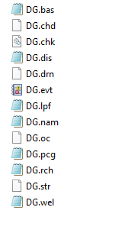
# | Name | file | for | mf2005, | generated | by | Flopy.
LIST | 2 | DG.list
DIS | 11 | DG.dis
BAS6 | 13 | DG.bas
LPF | 15 | DG.lpf
DRN | 21 | DG.drn
EVT | 22 | DG.evt
CHD | 24 | DG.chd
PCG | 27 | DG.pcg
OC | 14 | DG.oc
DATA(BINARY) | 51 | DG.hds | REPLACE
DATA(BINARY) | 52 | DG.ddn | REPLACE
DATA(BINARY) | 53 | DG.cbc | REPLACE
RCH | 19 | DG.rch
STR | 118 | DG.str
WEL | 20 | DG.wel

